关系图
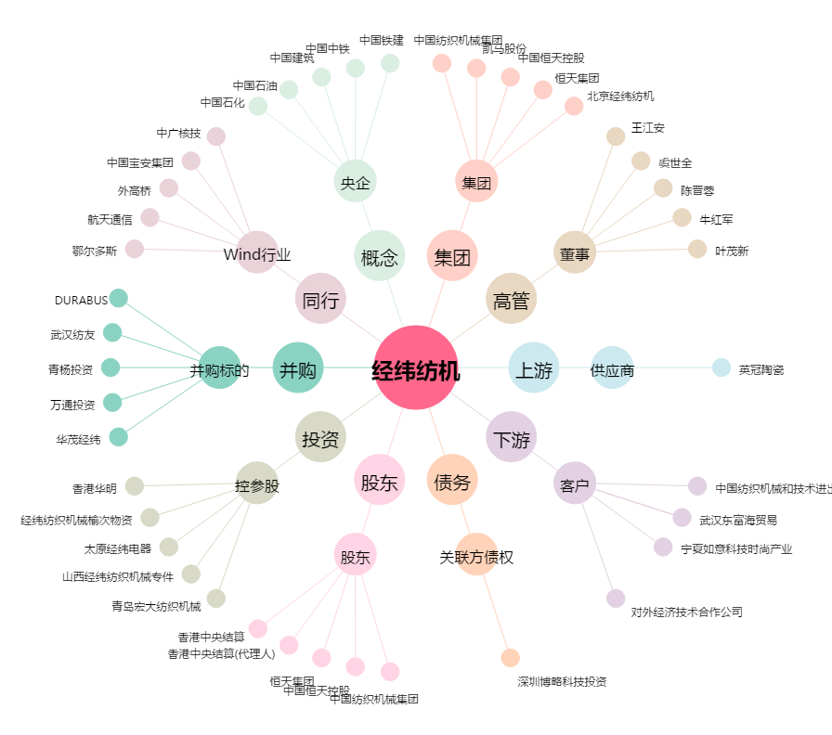
经纬纺机[000666.SZ] - 关系概览图

